Volumenberechnung
Calculation of volume

Temperatur | T | 21 | Celsius
Schallgeschwindigkeit | c_ | 344.1 | m/s
Proportionalitätskonstante | k | 0.161 | s/m

Höhe über dem Meeresspiegel |  | tba
Luftdruck |  | tba

Both rooms together
(used for calculations)
Volume of both rooms | V | 369.60 | m³
Oberfläche | S_ | 342.40 | m²
Room Ratio |  | 1 : 1,93 : 3,00

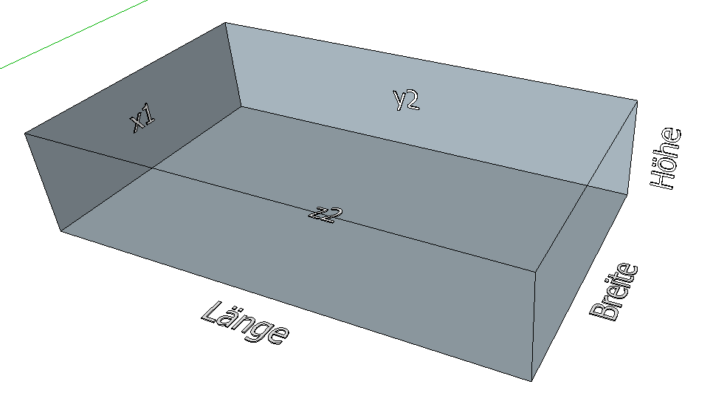

Room 1
Roomlenght | Lx | 12 | m
Roomwidth | Ly | 7.7 | m
Roomheights | Lz | 4 | m

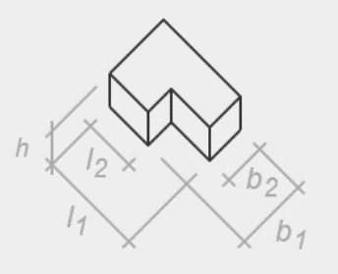
Room 2
Raumhöhe | h | 0.00 | m
Gesamtlänge | l1_ | 0.00 | m
Teillänge | l2_ | 0.00 | m
Gesamtbreite | b1_ | 0.00 | m
Teilbreite | b2_ | 0.00 | m

Volumen | VL | 0.00 | m³
Oberfläche | SL | 0.00 | m²

Absorption
Berechnung der Absorption

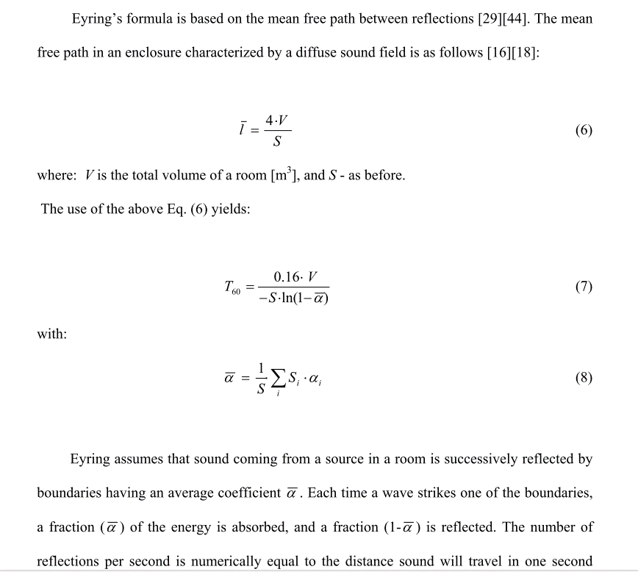
Nachhallzeit JBL Cinema und Dolby Studio bei 500 Hz
 | JBL Cinema |  | JBL Cinema |  | Messung |  | Berechnung |  | Dolby Studio |  | Dolby Studio
27 | 0.2 | 27 | 0.1 | 369.6 | 1.4540833333 | 369.60 | 0.70754076901 | 150 | 0.31 | 150 | 0.165
27000 | 1.3 | 27000 | 1 |  |  |  |  | 4000 | 0.8 | 4000 | 0.525
Volumen | 369.60 | m³
Oberfläche | 342.40 | m²

Messung |  |  |  | Berechnung |  |  | Absorber 1 | Anzahl | Absorber 2 | Anzahl
Frequenz | RT60 | Absorptionsgrad | ÄAF | ÄAF | Absorptionsgrad | RT60Ey | Karton | 0 | Person | 70

 |  |  |  |  |  |  | ÄAF |  | ÄAF
63 | 1.66 | 0.10 | 33.89 | 37.39 | 0.11 | 1.4993456905 | 0.33532118362 | 0 | 0.05 | 3.5
80 | 1.70 | 0.10 | 33.10 | 38.70 | 0.11 | 1.4452172798 | 0.35481424504 | 0 | 0.08 | 5.6
100 | 1.52 | 0.11 | 37.02 | 44.02 | 0.13 | 1.2598545021 | 0.73586639125 | 0 | 0.1 | 7
125 | 1.52 | 0.11 | 36.89 | 47.39 | 0.14 | 1.163823633 | 1.327460022 | 0 | 0.15 | 10.5
160 | 1.61 | 0.10 | 34.92 | 48.92 | 0.14 | 1.1245640704 | 1.1206425793 | 0 | 0.2 | 14
200 | 1.46 | 0.11 | 38.34 | 55.84 | 0.16 | 0.97372187777 | 1.3833365759 | 0 | 0.25 | 17.5
250 | 1.51 | 0.11 | 37.25 | 58.25 | 0.17 | 0.92962132306 | 1.2386881554 | 0 | 0.3 | 21
315 | 1.52 | 0.11 | 37.00 | 61.50 | 0.18 | 0.87568436894 | 1.2546144615 | 0 | 0.35 | 24.5
400 | 1.53 | 0.11 | 36.75 | 64.75 | 0.19 | 0.82697965883 | 0.97892015041 | 0 | 0.4 | 28
500 | 1.45 | 0.11 | 38.48 | 69.28 | 0.20 | 0.76681222836 | 0.99699432767 | 0 | 0.44 | 30.8
630 | 1.29 | 0.13 | 42.91 | 74.41 | 0.22 | 0.70754076901 | 1.1143660439 | 0 | 0.45 | 31.5
800 | 1.28 | 0.13 | 43.25 | 75.45 | 0.22 | 0.69648013217 | 1.0311770556 | 0 | 0.46 | 32.2
1000 | 1.22 | 0.13 | 45.49 | 78.39 | 0.23 | 0.66676739759 | 0.86590192303 | 0 | 0.47 | 32.9
Zielkorridor EBU
 | Zielwert | Oberes Limit | Unteres Limit | Messung | Berechnung
63 | 0.38653070263 | 0.68653070263 | 0.33653070263 | 1.6635 | 1.4993456905
80 | 0.38653070263 | 0.63653070263 | 0.33653070263 | 1.7049166667 | 1.4452172798
100 | 0.38653070263 | 0.58653070263 | 0.33653070263 | 1.5152 | 1.2598545021
125 | 0.38653070263 | 0.53653070263 | 0.33653070263 | 1.5209166667 | 1.163823633
160 | 0.38653070263 | 0.48653070263 | 0.33653070263 | 1.6118 | 1.1245640704
200 | 0.38653070263 | 0.43653070263 | 0.33653070263 | 1.45975 | 0.97372187777
250 | 0.38653070263 | 0.43653070263 | 0.33653070263 | 1.5051 | 0.92962132306
315 | 0.38653070263 | 0.43653070263 | 0.33653070263 | 1.5160909091 | 0.87568436894
400 | 0.38653070263 | 0.43653070263 | 0.33653070263 | 1.52675 | 0.82697965883
500 | 0.38653070263 | 0.43653070263 | 0.33653070263 | 1.4540833333 | 0.76681222836
630 | 0.38653070263 | 0.43653070263 | 0.33653070263 | 1.2948333333 | 0.70754076901
800 | 0.38653070263 | 0.43653070263 | 0.33653070263 | 1.2839166667 | 0.69648013217
1000 | 0.38653070263 | 0.43653070263 | 0.33653070263 | 1.2160833333 | 0.66676739759
1250 | 0.38653070263 | 0.43653070263 | 0.33653070263 | 1.1745 | 0.64602482582
1600 | 0.38653070263 | 0.43653070263 | 0.33653070263 | 1.0930833333 | 0.61155670842
2000 | 0.38653070263 | 0.43653070263 | 0.33653070263 | 1.0608333333 | 0.59436863114
2500 | 0.38653070263 | 0.43653070263 | 0.33653070263 | 1.0104166667 | 0.57080389696
3150 | 0.38653070263 | 0.43653070263 | 0.33653070263 | 0.96525 | 0.54916533185
4000 | 0.38653070263 | 0.43653070263 | 0.28653070263 | 0.90783333333 | 0.52287931461
5000 | 0.38653070263 | 0.43653070263 | 0.28653070263 | 0.81316666667 | 0.48141477246
6300 | 0.38653070263 | 0.43653070263 | 0.28653070263 | 0.74266666667 | 0.44843556233
8000 | 0.38653070263 | 0.43653070263 | 0.28653070263 | 0.63416666667 | 0.39720411562
1250 | 1.17 | 0.14 | 46.99 | 80.59 | 0.24 | 0.64602482582 | 0.72439530956 | 0 | 0.48 | 33.6
1600 | 1.09 | 0.15 | 50.22 | 84.52 | 0.25 | 0.61155670842 | 0.7018155856 | 0 | 0.49 | 34.3
2000 | 1.06 | 0.15 | 51.62 | 86.62 | 0.25 | 0.59436863114 | 0.57837380499 | 0 | 0.5 | 35
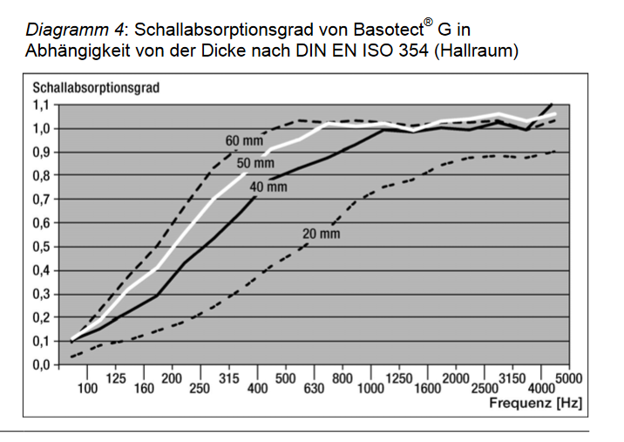
2500 | 1.01 | 0.16 | 53.98 | 89.68 | 0.26 | 0.57080389696 | 0.53740695692 | 0 | 0.51 | 35.7
3150 | 0.97 | 0.16 | 56.29 | 92.69 | 0.27 | 0.54916533185 | 0.36469643169 | 0 | 0.52 | 36.4
4000 | 0.91 | 0.17 | 59.52 | 96.62 | 0.28 | 0.52287931461 | 0.32567536344 | 0 | 0.53 | 37.1
5000 | 0.81 | 0.19 | 65.74 | 103.54 | 0.30 | 0.48141477246 | 0.27642964668 | 0 | 0.54 | 37.8
6300 | 0.74 | 0.21 | 71.28 | 109.78 | 0.32 | 0.44843556233 | 0.26241460976 | 0 | 0.55 | 38.5
8000 | 0.63 | 0.24 | 81.90 | 121.10 | 0.35 | 0.39720411562 | 0.14145127089 | 0 | 0.56 | 39.2

Zielwerte
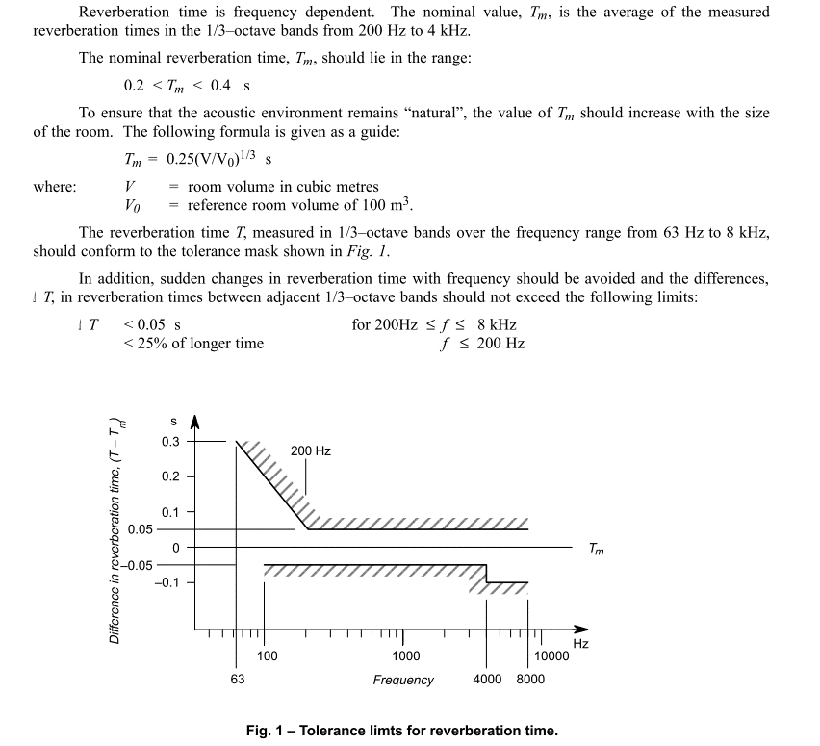
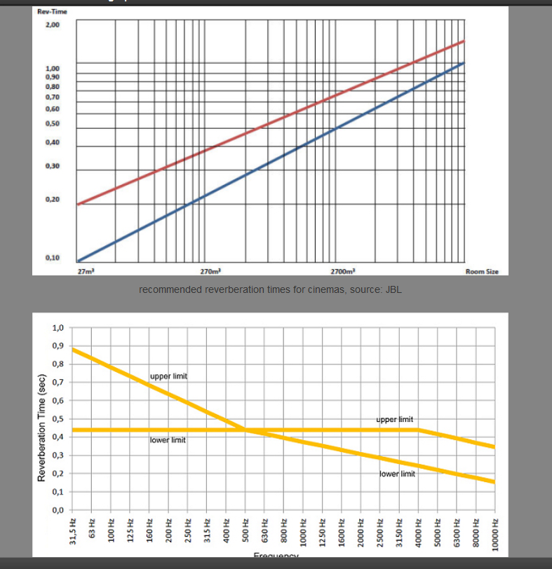
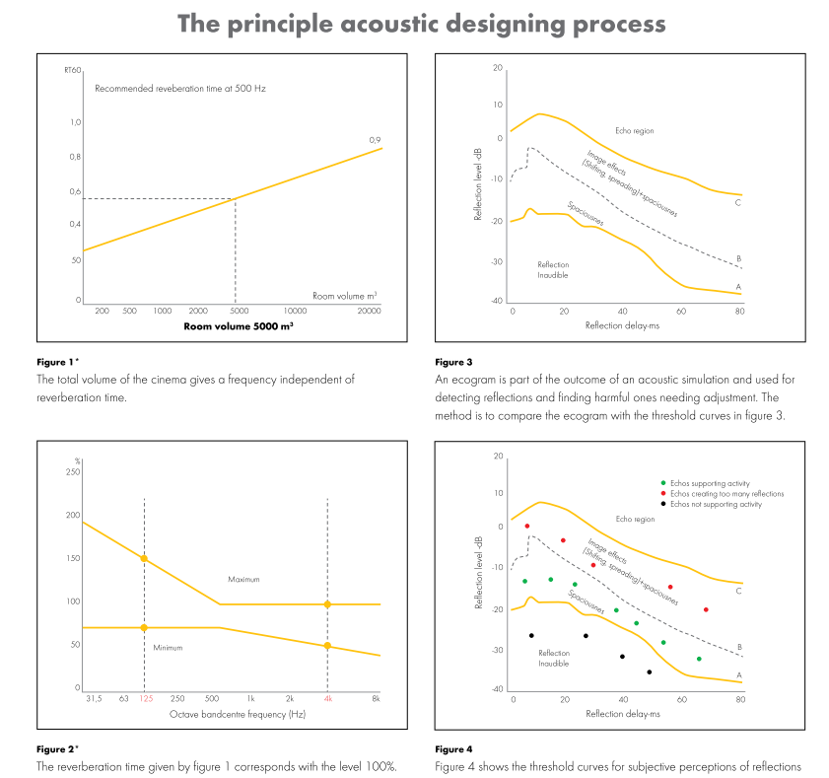
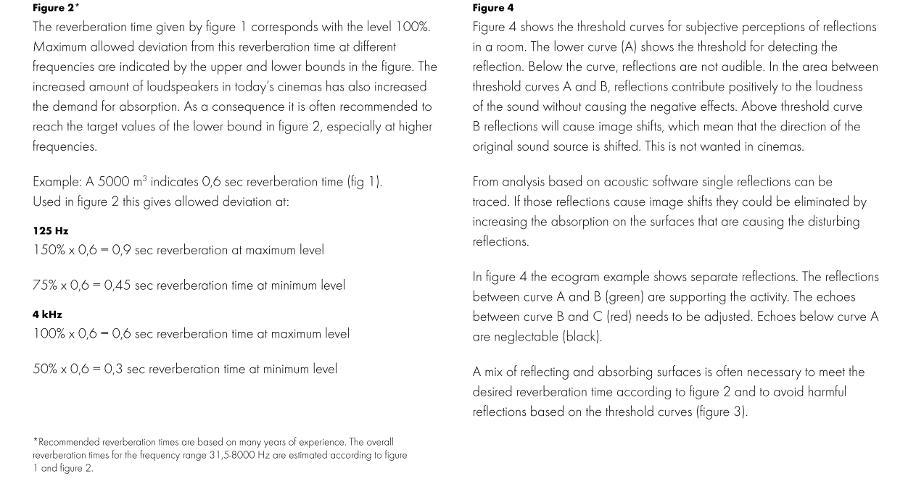
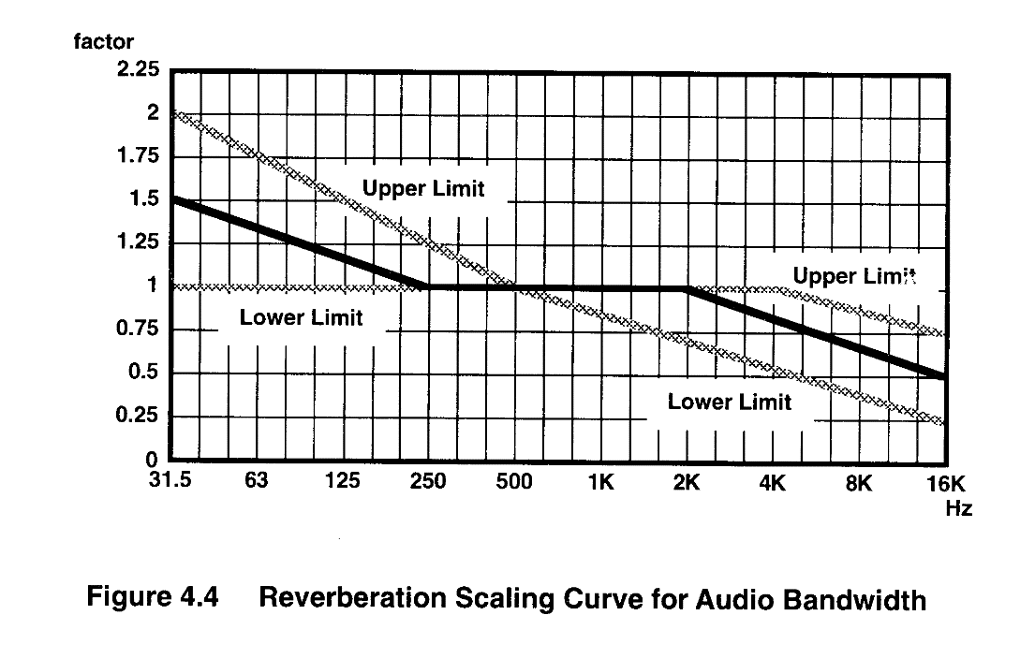
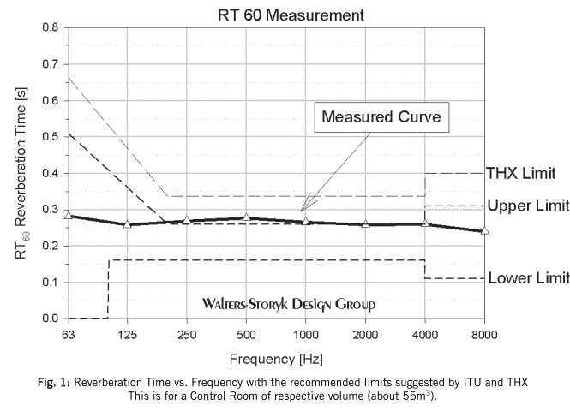
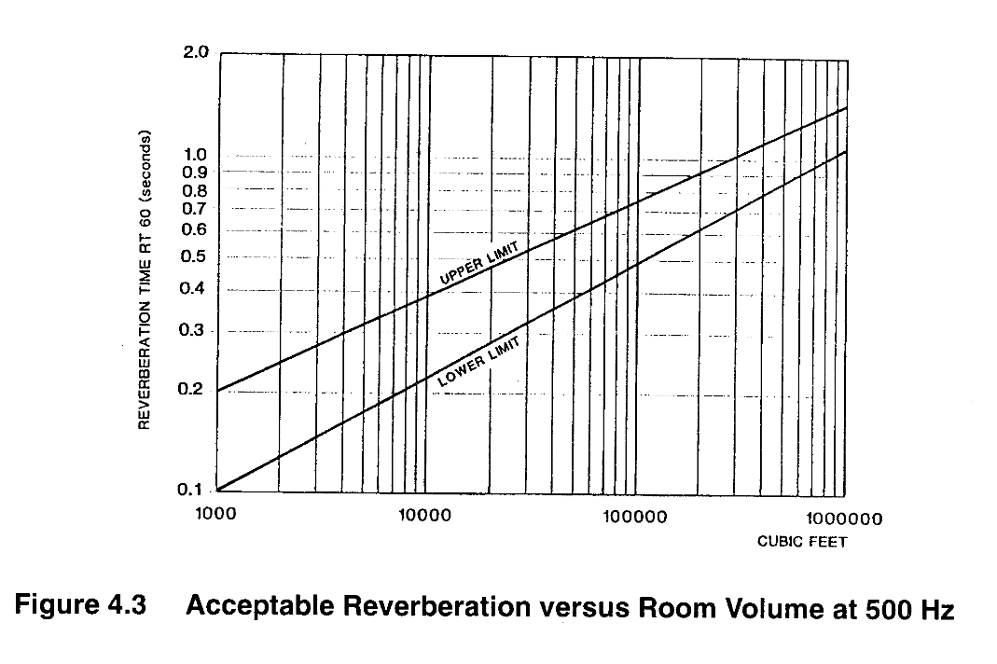
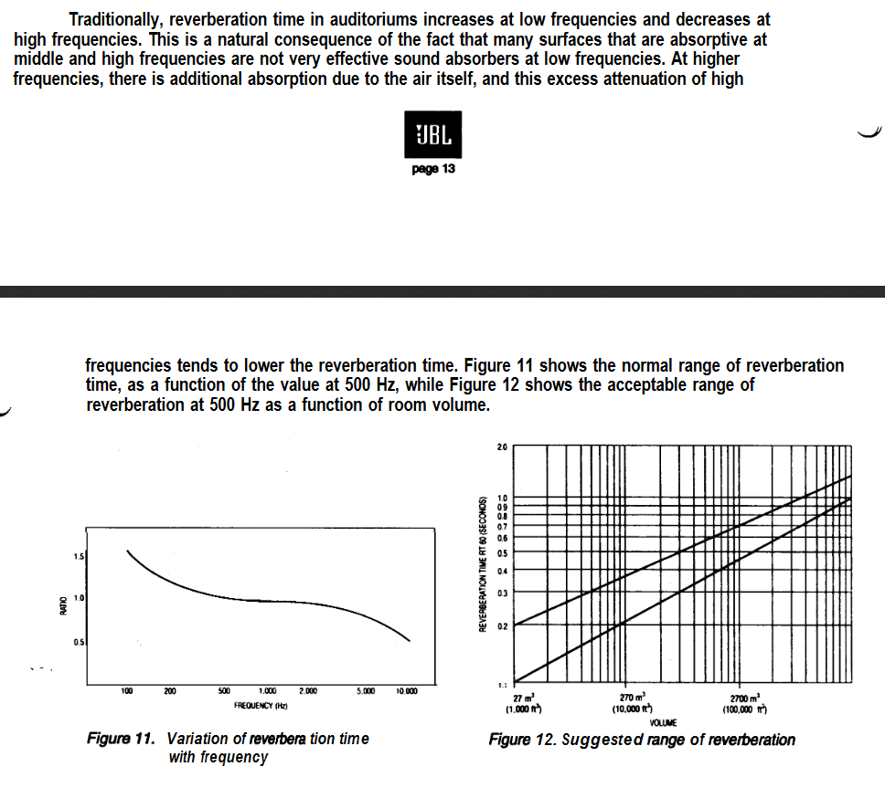
Zielkorridor EBU
 | Zielwert |  |  | Messung | Berechnung
63 | 0.38653070263 | 1.8453149513 | 1.3025752598 | 1.6635 | 1.4993456905
80 | 0.38653070263 | 1.736767013 | 1.226591703 | 1.7049166667 | 1.4452172798
100 | 0.38653070263 | 1.6282190747 | 1.16146294 | 1.5152 | 1.2598545021
125 | 0.38653070263 | 1.5196711364 | 1.0854793831 | 1.5209166667 | 1.163823633
160 | 0.38653070263 | 1.4111231981 | 1.0203506202 | 1.6118 | 1.1245640704
200 | 0.38653070263 | 1.3025752598 | 0.94436706334 | 1.45975 | 0.97372187777
250 | 0.38653070263 | 1.3025752598 | 0.86838350652 | 1.5051 | 0.92962132306
315 | 0.38653070263 | 1.3025752598 | 0.86838350652 | 1.5160909091 | 0.87568436894
400 | 0.38653070263 | 1.3025752598 | 0.86838350652 | 1.52675 | 0.82697965883
500 | 0.38653070263 | 1.3025752598 | 0.86838350652 | 1.4540833333 | 0.76681222836
630 | 0.38653070263 | 1.3025752598 | 0.86838350652 | 1.2948333333 | 0.70754076901
800 | 0.38653070263 | 1.3025752598 | 0.86838350652 | 1.2839166667 | 0.69648013217
1000 | 0.38653070263 | 1.3025752598 | 0.86838350652 | 1.2160833333 | 0.66676739759
1250 | 0.38653070263 | 1.3025752598 | 0.86838350652 | 1.1745 | 0.64602482582
1600 | 0.38653070263 | 1.3025752598 | 0.86838350652 | 1.0930833333 | 0.61155670842
2000 | 0.38653070263 | 1.3025752598 | 0.86838350652 | 1.0608333333 | 0.59436863114
2500 | 0.38653070263 | 1.3025752598 | 0.86838350652 | 1.0104166667 | 0.57080389696
3150 | 0.38653070263 | 1.3025752598 | 0.80325474353 | 0.96525 | 0.54916533185
4000 | 0.38653070263 | 1.3025752598 | 0.72727118671 | 0.90783333333 | 0.52287931461
5000 | 0.38653070263 | 1.3025752598 | 0.65128762989 | 0.81316666667 | 0.48141477246
6300 | 0.38653070263 | 1.3025752598 | 0.57530407307 | 0.74266666667 | 0.44843556233
8000 | 0.38653070263 | 1.3025752598 | 0.49932051625 | 0.63416666667 | 0.39720411562

 | EBU Tech 3276 |  |  |  | 18041 |  |  | JBL Cinema |  |  |  |  |  |  | Dolby 1994 | Upper Limit | Ideal | Lower Limit | Ecophon | Eco |  | Berechnete RT 60
 | Zielwert | Obere Grenze | Untere Grenze | Messung Summe | Zielwert | Obere Grenze | Untere Grenze | m³ | obere grenze | untere Grenze | Messung Summe 500Hz |  | Volumen |  |  | Factor | Factor | Factor | Lower | Upper Limit |  |  | Faktorisierte RT60
 |  |  |  |  |  |  |  |  |  |  |  |  |  |  | 31.5 | 2.000 | 1.500 | 1.000 | 0.750 |  | 63 | 1.4993456905 | 1.9552970532
63 | 0.38653070263 | 0.68653070263 | 0.33653070263 | 1.6635 | 1.0854793831 | 1.8453149513 | 1.3025752598 | 27 | 0.2 | 0.1 | 1.4540833333 | sek | 369.6 | m³ | 63 | 1.750 |  | 1.000 | 0.750 |  | 80 | 1.4452172798 | 1.8847081807
80 | 0.38653070263 | 0.63653070263 | 0.33653070263 | 1.7049166667 | 1.0854793831 | 1.736767013 | 1.226591703 | 27000 | 1.3 | 1 |  |  |  |  | 125 | 1.500 |  | 1.000 | 0.750 |  | 100 | 1.2598545021 | 1.6429765405
100 | 0.38653070263 | 0.58653070263 | 0.33653070263 | 1.5152 | 1.0854793831 | 1.6282190747 | 1.16146294 |  |  |  |  |  |  |  | 250 | 1.250 | 1.000 | 1.000 | 0.750 |  | 125 | 1.163823633 | 1.5177426623
125 | 0.38653070263 | 0.53653070263 | 0.33653070263 | 1.5209166667 | 1.0854793831 | 1.5196711364 | 1.0854793831 |  |  |  |  |  |  |  | 500 | 1.000 | 1.000 | 1.000 | 0.750 |  | 160 | 1.1245640704 | 1.466544258
160 | 0.38653070263 | 0.48653070263 | 0.33653070263 | 1.6118 | 1.0854793831 | 1.4111231981 | 1.0203506202 |  |  |  |  |  |  |  | 1000 | 1.000 | 1.000 |  |  |  | 200 | 0.97372187777 | 1.2698309205
200 | 0.38653070263 | 0.43653070263 | 0.33653070263 | 1.45975 | 1.0854793831 | 1.3025752598 | 0.94436706334 |  |  |  |  |  |  |  | 2000 | 1.000 | 1.000 |  |  |  | 250 | 0.92962132306 | 1.2123193771
250 | 0.38653070263 | 0.43653070263 | 0.33653070263 | 1.5051 | 1.0854793831 | 1.3025752598 | 0.86838350652 |  |  |  |  |  |  |  | 4000 | 1.000 |  |  | 0.500 | 1.000 | 315 | 0.87568436894 | 1.1419801831
315 | 0.38653070263 | 0.43653070263 | 0.33653070263 | 1.5160909091 | 1.0854793831 | 1.3025752598 | 0.86838350652 |  |  |  |  |  |  |  | 8000 | 0.875 |  |  |  | 1.000 | 400 | 0.82697965883 | 1.0784643597
400 | 0.38653070263 | 0.43653070263 | 0.33653070263 | 1.52675 | 1.0854793831 | 1.3025752598 | 0.86838350652 |  |  |  |  |  |  |  | 16000 | 0.750 | 0.500 | 0.250 |  | 1.000 | 500 | 0.76681222836 | 1
500 | 0.38653070263 | 0.43653070263 | 0.33653070263 | 1.4540833333 | 1.0854793831 | 1.3025752598 | 0.86838350652 |  |  |  |  |  |  |  | 32000 |  |  |  | 0.25 | 1.000 | 630 | 0.70754076901 | 0.9227040765
630 | 0.38653070263 | 0.43653070263 | 0.33653070263 | 1.2948333333 | 1.0854793831 | 1.3025752598 | 0.86838350652 |  |  |  |  |  |  |  |  |  |  |  |  |  | 800 | 0.69648013217 | 0.9082798975
800 | 0.38653070263 | 0.43653070263 | 0.33653070263 | 1.2839166667 | 1.0854793831 | 1.3025752598 | 0.86838350652 | 150 | 0.31 | 0.165 | 1.4540833333 |  |  |  |  |  |  |  |  |  | 1000 | 0.66676739759 | 0.86953151362
1000 | 0.38653070263 | 0.43653070263 | 0.33653070263 | 1.2160833333 | 1.0854793831 | 1.3025752598 | 0.86838350652 | 4000 | 0.8 | 0.525 | 0.76681222836 |  |  |  |  |  |  |  |  |  | 1250 | 0.64602482582 | 0.8424811211
1250 | 0.38653070263 | 0.43653070263 | 0.33653070263 | 1.1745 | 1.0854793831 | 1.3025752598 | 0.86838350652 |  |  |  |  |  |  |  |  |  |  |  |  |  | 1600 | 0.61155670842 | 0.79753124142
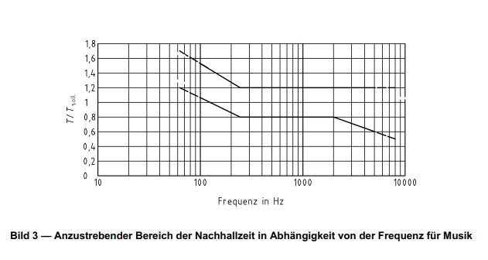
1600 | 0.38653070263 | 0.43653070263 | 0.33653070263 | 1.0930833333 | 1.0854793831 | 1.3025752598 | 0.86838350652 |  |  |  |  |  |  |  |  |  |  |  |  |  | 2000 | 0.59436863114 | 0.77511626596
2000 | 0.38653070263 | 0.43653070263 | 0.33653070263 | 1.0608333333 | 1.0854793831 | 1.3025752598 | 0.86838350652 |  |  |  |  |  |  |  |  |  |  |  |  |  | 2500 | 0.57080389696 | 0.7443854908
2500 | 0.38653070263 | 0.43653070263 | 0.33653070263 | 1.0104166667 | 1.0854793831 | 1.3025752598 | 0.86838350652 |  |  |  |  |  |  |  |  |  |  |  |  |  | 3150 | 0.54916533185 | 0.71616663316
3150 | 0.38653070263 | 0.43653070263 | 0.33653070263 | 0.96525 | 1.0854793831 | 1.3025752598 | 0.80325474353 |  |  |  |  |  |  |  |  |  |  |  |  |  | 4000 | 0.52287931461 | 0.68188703214
4000 | 0.38653070263 | 0.43653070263 | 0.28653070263 | 0.90783333333 | 1.0854793831 | 1.3025752598 | 0.72727118671 |  |  |  |  |  |  |  |  |  |  |  |  |  | 5000 | 0.48141477246 | 0.62781311338
5000 | 0.38653070263 | 0.43653070263 | 0.28653070263 | 0.81316666667 | 1.0854793831 | 1.3025752598 | 0.65128762989 |  |  |  |  |  |  |  |  |  |  |  |  |  | 6300 | 0.44843556233 | 0.58480491801
6300 | 0.38653070263 | 0.43653070263 | 0.28653070263 | 0.74266666667 | 1.0854793831 | 1.3025752598 | 0.57530407307 |  |  |  |  |  |  |  |  |  |  |  |  |  | 8000 | 0.39720411562 | 0.51799397679
8000 | 0.38653070263 | 0.43653070263 | 0.28653070263 | 0.63416666667 | 1.0854793831 | 1.3025752598 | 0.49932051625

Nachhallzeit JBL Cinema und Dolby Studio bei 500 Hz
 | JBL Cinema |  | JBL Cinema |  | Messung |  | Berechnung |  | Dolby Studio |  | Dolby Studio
27 | 0.2 | 27 | 0.1 | 369.6 | 1.4540833333 | 369.60 | 0.70754076901 | 150 | 0.31 | 150 | 0.165
27000 | 1.3 | 27000 | 1 |  |  |  |  | 4000 | 0.8 | 4000 | 0.525
Factor in Bezug auf 500Hz - Dolby 1994 und Ecophone 2009
 | Dolby Upper Limit |  | Dolby Ziel |  | Dolby Lower Limit |  | Berechnete faktorisierte Werte |  | Eco Lower Limit |  | Eco Upper Limit
31.5 | 2.000 | 31.5 | 1.5 | 31.5 | 1.000 | 63 | 1.9552970532 | 31.5 | 0.750 | 2000
63 | 1.750 | 63 |  | 63 | 1.000 | 80 | 1.8847081807 | 63 | 0.750 | 4000 | 1.000
125 | 1.500 | 125 |  | 125 | 1.000 | 100 | 1.6429765405 | 125 | 0.750 | 8000 | 1.000
250 | 1.250 | 250 | 1 | 250 | 1.000 | 125 | 1.5177426623 | 250 | 0.750 | 16000 | 1.000
500 | 1.000 | 500 | 1 | 500 | 1.000 | 160 | 1.466544258 | 500 | 0.750 | 32000 | 1.000
1000 | 1.000 | 1000 | 1 | 1000 |  | 200 | 1.2698309205 | 1000
2000 | 1.000 | 2000 | 1 | 2000 |  | 250 | 1.2123193771 | 2000
4000 | 1.000 | 4000 |  | 4000 |  | 315 | 1.1419801831 | 4000 | 0.500
8000 | 0.875 | 8000 |  | 8000 |  | 400 | 1.0784643597 | 8000
16000 | 0.750 | 16000 | 0.5 | 16000 | 0.250 | 500 | 1 | 16000
 |  |  |  |  |  | 630 | 0.9227040765 | 32000 | 0.250
 |  |  |  |  |  | 800 | 0.9082798975
 |  |  |  |  |  | 1000 | 0.86953151362
 |  |  |  |  |  | 1250 | 0.8424811211
 |  |  |  |  |  | 1600 | 0.79753124142
 |  |  |  |  |  | 2000 | 0.77511626596
 |  |  |  |  |  | 2500 | 0.7443854908
 |  |  |  |  |  | 3150 | 0.71616663316
 |  |  |  |  |  | 4000 | 0.68188703214
 |  |  |  |  |  | 5000 | 0.62781311338
 |  |  |  |  |  | 6300 | 0.58480491801
 |  |  |  |  |  | 8000 | 0.51799397679

Pop Halls
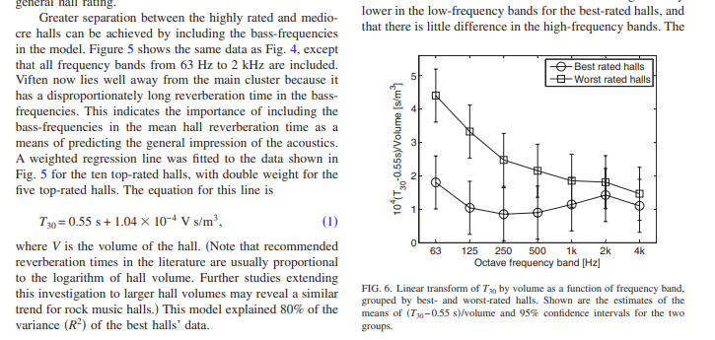
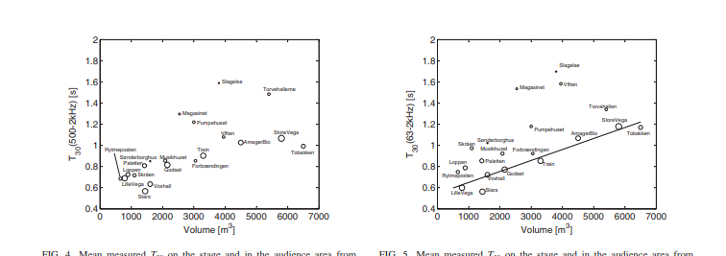
 | Adelmann Larssen

Volumen | 369.6

Nachhallzeit | 0.5884384 | Sekunden

Nachhallzeit mit VSR24 ca 0.53 Sekunden bei 2kilohertz

1.04

Listening rooms
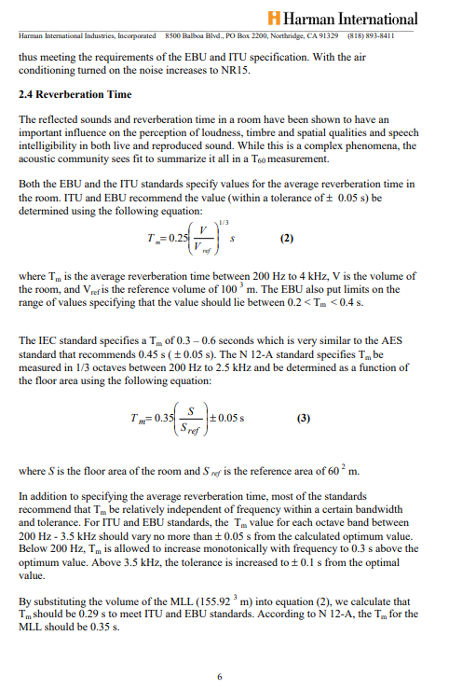

18041
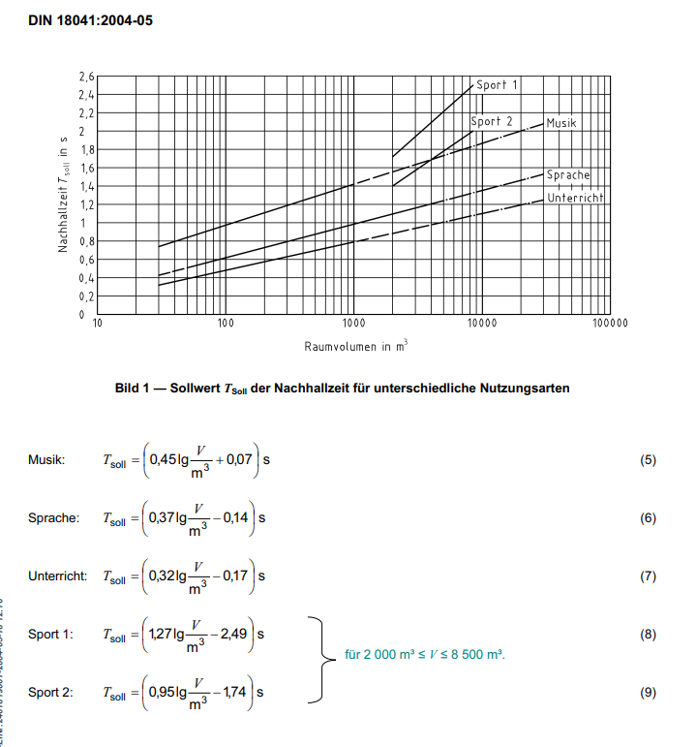

Volumen | 369.6

Musik T Soll | 1.0854793831 | Sekunden

